捺印
マクロ設定

 | 以下に、画像ファイルの保存先をフルパスで記載
ファイル名 | C:\Users\USERNAME\電子印鑑.png

 | 以下にサイズを記載。
サイズ | 24

以下のボタンで、捺印が可能であるが、アクティブセルに捺印されるので、このままでは、このシートにしか、捺印されません。
捺印

以下を参考に、クイックアクセスツールバーにマクロを追加してください。
 | クイックアクセスツールバーにマクロを追加

追加するマクロは、以下の「Sheet1.捺印」です。
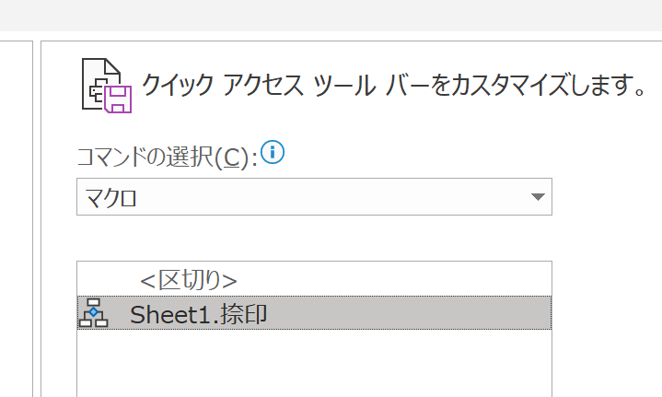

他のExcelファイルで、捺印したい場所のセルを選択して、クイックアクセスツールバーから、マクロを実行すると、その場所に、捺印できます。
この時、このファイルが開いていない場合は、自動で開いて、マクロが実行されます。

以上

